Mở ca làm việc
Project Name | NGHIÊN CỨU VÀ PHÁT TRIỂN NỀN TẢNG SỐ HOÁ QUY TRÌNH PHỤC VỤ VÀ THANH TOÁN TRONG QUẢN LÝ QUÁN CAFE TÍCH HỢP AI HỖ TRỢ NGƯỜI QUẢN LÝ
Module Code | Mở ca làm việc
 | Hoàn thành | Lỗi | Chưa kiểm tra | Bị chặn | Tổng trường hợp kiểm tra
Round 1 | 14 | 5 | 0 | 0 | 19
Round 2 | 5 | 0 | 0 | 0 | 5
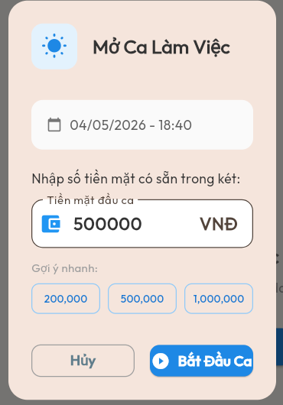

Test Case ID | Mô tả | Quy trình | Điều kiện tiên quyểt | Kết quả mong đợi | Kết quả thực tế | Kết quả |  |  |  |  |  | Chú thích
 |  |  |  |  |  | Vòng 1 |  |  | Vòng 2
 |  |  |  |  |  | Trạng thái | Ngày kiểm tra | Người kiểm tra | Trạng thái | Ngày kiểm tra | Người kiểm tra
GUI_SHOW Mở ca làm việc
GUI-MOCA01 | Kiểm tra tiêu đề giao diện | Truy cập màn hình Mở ca làm việc | Đăng nhập thành công | Hiển thị tiêu đề "Mở Ca Làm Việc" | Hiển thị tiêu đề "Mở Ca Làm Việc" | Passed | 2026-04-19 | Quân | Passed
GUI-MOCA02 | [Ngày giờ hiện tại] Label | Truy cập màn hình Mở ca làm việc | Đăng nhập thành công | Hiển thị ngày giờ hiện tại | Hiển thị ngày giờ hiện tại | Passed | 2026-04-19 | Quân | Passed
GUI-MOCA03 | [Tiền mặt đầu ca] Input | Truy cập màn hình Mở ca làm việc | Đăng nhập thành công | Hiển thị ô nhập tiền mặt đầu ca | Hiển thị ô nhập tiền mặt đầu ca | Passed | 2026-04-19 | Quân | Passed
GUI-MOCA04 | [200,000] Button | Truy cập màn hình Mở ca làm việc | Đăng nhập thành công | Hiển thị nút 200,000 | Hiển thị nút 200,000 | Passed | 2026-04-19 | Quân | Passed
GUI-MOCA05 | [500,000] Button | Truy cập màn hình Mở ca làm việc | Đăng nhập thành công | Hiển thị nút 500,000 | Hiển thị nút 500,000 | Passed | 2026-04-19 | Quân | Passed
GUI-MOCA06 | [1,000,000] Button | Truy cập màn hình Mở ca làm việc | Đăng nhập thành công | Hiển thị nút 1,000,000 | Hiển thị nút 1,000,000 | Passed | 2026-04-19 | Quân | Passed
GUI-MOCA07 | [Hủy] Button | Truy cập màn hình Mở ca làm việc | Đăng nhập thành công | Hiển thị nút Hủy . | Hiển thị nút Hủy | Passed | 2026-04-19 | Quân | Passed
GUI-MOCA08 | [Bắt Đầu Ca] Button | Truy cập màn hình Mở ca làm việc | Đăng nhập thành công | Hiển thị nút Bắt Đầu Ca | Hiển thị nút Bắt Đầu Ca | Passed | 2026-04-19 | Quân | Passed
FUNCTION_SHOW Quản lý sản phẩm
FUNC-MOCA01 | Kiểm tra nhập số tiền hợp lệ | Nhập số tiền hợp lệ vào ô tiền mặt đầu ca | Đăng nhập thành công | Cho phép nhập số tiền. | Cho phép nhập số tiền | Passed | 2026-04-19 | Quân | Passed
FUNC-MOCA02 | Kiểm tra nhập ký tự chữ" | Nhập ký tự chữ vào ô tiền mặt đầu ca | Đăng nhập thành công | Hiển thị thông báo lỗi | Hệ thống vẫn cho phép mở ca làm | Failed | 2026-04-19 | Quân | Passed | 2026-04-21 | Quân
FUNC-MOCA03 | Kiểm tra nhập ký tự đặc biệt | Nhập ký tự đặc biệt vào ô tiền mặt đầu ca | Đăng nhập thành công | Hiển thị thông báo lỗi | Hệ thống vẫn cho phép mở ca làm | Failed | 2026-04-19 | Quân | Passed | 2026-04-21 | Quân
FUNC-MOCA04 | Kiểm tra bỏ trống tiền mặt đầu ca | 1. Không nhập tiền 2. Nhấn Bắt Đầu Ca | Đăng nhập thành công | Hiển thị thông báo yêu cầu nhập tiền | Hệ thống vẫn cho phép mở ca làm | Failed | 2026-04-19 | Quân | Passed | 2026-04-21 | Quân
FUNC-MOCA05 | Kiểm tra nhập số âm | 1. Nhập số âm 2. Nhấn Bắt Đầu Ca | Đăng nhập thành công | Hiển thị thông báo lỗi | Hệ thống vẫn cho phép mở ca làm | Failed | 2026-04-19 | Quân | Passed | 2026-04-21 | Quân
FUNC-MOCA06 | Kiểm tra nhập số 0 | 1. Nhập số 0 2. Nhấn Bắt Đầu Ca | Đăng nhập thành công | Không cho mở ca | Hệ thống vẫn cho phép mở ca làm | Failed | 2026-04-19 | Quân | Passed | 2026-04-21 | Quân
FUNC-MOCA07 | Kiểm tra chọn gợi ý nhanh 200,000 | Nhấn nút 200,000 | Đăng nhập thành công | Tự động điền 200,000 | Tự động điền 200,000 | Passed | 2026-04-19 | Quân | Passed
FUNC-MOCA08 | Kiểm tra chọn gợi ý nhanh 500,000 | Nhấn nút 500,000 | Đăng nhập thành công | Tự động điền 500,000 | Tự động điền 500,000 | Passed | 2026-04-19 | Quân | Passed
FUNC-MOCA09 | Kiểm tra chọn gợi ý nhanh 1,000,000 | Nhấn nút 1,000,000 | Đăng nhập thành công | Tự động điền 1,000,000 | Tự động điền 1,000,000 | Passed | 2026-04-19 | Quân | Passed
FUNC-MOCA10 | Kiểm tra nút Hủy | Nhấn nút Hủy | Đăng nhập thành công | Đóng màn hình Mở ca | Mở ca không thành công, hệ thống hiển thị giao diện "Tài khoản khi chưa mở ca" | Passed | 2026-04-19 | Quân | Passed
FUNC-MOCA11 | Kiểm tra mở ca thành công | 1. Nhập tiền hợp lệ 2. Nhấn Bắt Đầu Ca | Đăng nhập thành công | Mở ca thành công | Mở ca thành công | Passed | 2026-04-19 | Quân | Passed

Chọn vị trí phục vụ
Project Name | NGHIÊN CỨU VÀ PHÁT TRIỂN NỀN TẢNG SỐ HOÁ QUY TRÌNH PHỤC VỤ VÀ THANH TOÁN TRONG QUẢN LÝ QUÁN CAFE TÍCH HỢP AI HỖ TRỢ NGƯỜI QUẢN LÝ
Module Code | Chọn vị trí phục vụ
 | Hoàn thành | Lỗi | Chưa kiểm tra |  | Bị chặn | Tổng lần kiểm tra
Round 1 | 16 | 0 | 0 |  | 0 | 16
Round 2 | 0 | 0 | 0 |  | 0 | 0
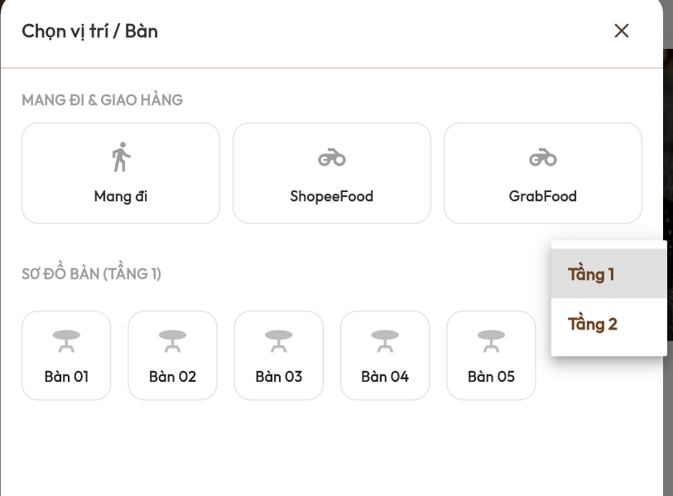

Test Case ID | Mô tả | Quy trình | Điều kiện tiên quyết | Kết quả mong đợi | Kết quả thực tế | Kết quả |  |  |  |  |  | Chú thích
 |  |  |  |  |  | Vòng 1 |  |  | Vòng 2
 |  |  |  |  |  | Trạng thái | Ngày kiểm tra | Người kiểm tra | Trạng thái | Ngày kiểm tra | Người kiểm tra
GUI_SHOW Chọn vị trí phục vụ
GUI-CHONBAN01 | Kiểm tra tiêu đề giao diện | 1. Truy cập màn hình Chọn vị trí / Bàn | Đăng nhập thành công | Hiển thị tiêu đề "Chọn vị trí / Bàn" | Hiển thị tiêu đề "Chọn vị trí / Bàn" | Passed | 2026-04-19 | Ánh | Passed
GUI-CHONBAN02 | [Mang đi] Button | 1. Truy cập màn hình Chọn vị trí / Bàn | Đăng nhập thành công | Hiển thị nút Mang đi | Hiển thị nút Mang đi | Passed | 2026-04-19 | Ánh | Passed
GUI-CHONBAN03 | [ShopeeFood] Button | 1. Truy cập màn hình Chọn vị trí / Bàn | Đăng nhập thành công | Hiển thị nút ShopeeFood | Hiển thị nút ShopeeFood | Passed | 2026-04-19 | Ánh | Passed
GUI-CHONBAN04 | [GrabFood] Button | 1. Truy cập màn hình Chọn vị trí / Bàn | Đăng nhập thành công | Hiển thị nút GrabFood | Hiển thị nút GrabFood | Passed | 2026-04-19 | Ánh | Passed
GUI-CHONBAN05 | [Bàn 01] Button | 1. Truy cập màn hình Chọn vị trí / Bàn | Đăng nhập thành công | Hiển thị nút Bàn 01 | Hiển thị nút Bàn 01 | Passed | 2026-04-19 | Ánh | Passed
GUI-CHONBAN06 | [Bàn 02] Button | 1. Truy cập màn hình Chọn vị trí / Bàn | Đăng nhập thành công | Hiển thị nút Bàn 02 | Hiển thị nút Bàn 02 | Passed | 2026-04-19 | Ánh | Passed
GUI-CHONBAN07 | [Tầng 1] Button | 1. Truy cập màn hình Chọn vị trí / Bàn | Đăng nhập thành công | Hiển thị nút Tầng 1 | Hiển thị nút Tầng 1 | Passed | 2026-04-19 | Ánh | Passed
GUI-CHONBAN08 | [Tầng 2] Button | 1. Truy cập màn hình Chọn vị trí / Bàn | Đăng nhập thành công | Hiển thị nút Tầng 2 | Hiển thị nút Tầng 2 | Passed | 2026-04-19 | Ánh | Passed
GUI-CHONBAN09 | [Đóng] Button | 1. Truy cập màn hình Chọn vị trí / Bàn | Đăng nhập thành công | Hiển thị nút đóng giao diện | Hiển thị nút đóng giao diện | Passed | 2026-04-19 | Ánh | Passed
FUNCTION_SHOW Danh sách chức vụ
FUNC-CHONBAN01 | Kiểm tra chọn Mang đi | 1. Nhấn nút Mang đi | Đăng nhập thành công | Chọn thành công Mang đi | Chọn thành công Mang đi | Passed | 2026-04-19 | Ánh | Passed
FUNC-CHONBAN02 | Kiểm tra chọn ShopeeFood | 1. Nhấn nút ShopeeFood | Đăng nhập thành công | Chọn thành công ShopeeFood | Chọn thành công ShopeeFood | Passed | 2026-04-19 | Ánh | Passed
FUNC-CHONBAN03 | Kiểm tra chọn GrabFood | 1. Nhấn nút GrabFood | Đăng nhập thành công | Chọn thành công GrabFood | Chọn thành công GrabFood | Passed | 2026-04-19 | Ánh | Passed
FUNC-CHONBAN04 | Kiểm tra chọn Bàn 01 | 1. Nhấn nút Bàn 01 | Đăng nhập thành công | Chọn thành công Bàn 01 | Chọn thành công Bàn 01 | Passed | 2026-04-19 | Ánh | Passed
FUNC-CHONBAN05 | Kiểm tra chọn Bàn 02 | 1. Nhấn nút Bàn 02 | Đăng nhập thành công | Chọn thành công Bàn 02 | Chọn thành công Bàn 02 | Passed | 2026-04-19 | Ánh | Passed
FUNC-CHONBAN06 | Kiểm tra chuyển tầng | 1. Nhấn nút Tầng 2 | Đăng nhập thành công | Hiển thị danh sách bàn tầng 2 | Hiển thị danh sách bàn tầng 2 | Passed | 2026-04-19 | Ánh | Passed
FUNC-CHONBAN07 | Kiểm tra đóng giao diện | 1. Nhấn nút đóng | Đang ở màn hình Chọn vị trí / Bàn | Đóng màn hình Chọn vị trí / Bàn | Đóng màn hình Chọn vị trí / Bàn | Passed | 2026-04-19 | Ánh | Passed

Đăng nhập
Project Name | NGHIÊN CỨU VÀ PHÁT TRIỂN NỀN TẢNG SỐ HOÁ QUY TRÌNH PHỤC VỤ VÀ THANH TOÁN TRONG QUẢN LÝ QUÁN CAFE TÍCH HỢP AI HỖ TRỢ NGƯỜI QUẢN LÝ
Module Code | Đăng nhập
 | Hoàn thành | Lỗi | Chưa kiểm tra | Bị chặn | Tổng lần kiểm tra
Round 1 | 10 | 0 | 0 | 0 | 10
Round 2 | 0 | 0 | 0 | 0 | 0
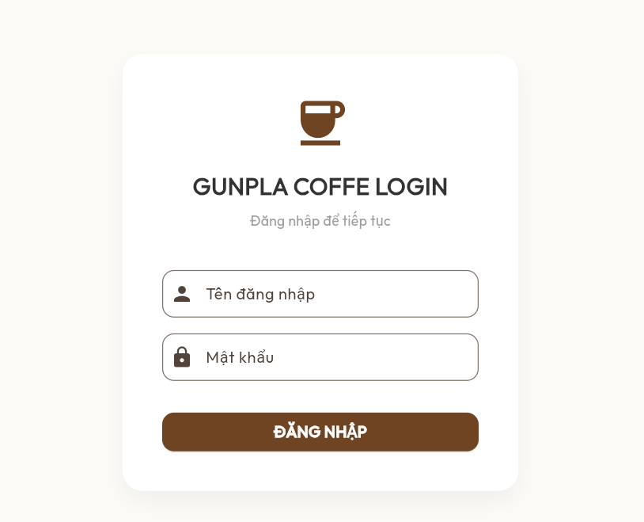

Test Case ID | Mô tả | Quy trình | Điều kiện tiên quyết | Kết quả mong đợi | Kết quả thực tế | Kết quả |  |  |  |  |  | Chú thích
 |  |  |  |  |  | Vòng 1 |  |  | Vòng 2
 |  |  |  |  |  | Trạng thái | Ngày kiểm tra | Người kiểm tra | Trạng thái | Ngày kiểm tra | Người kiểm tra
GUI_SHOW Đăng nhập
GUI-LOGIN01 | Kiểm tra logo hệ thống | Truy cập màn hình Đăng nhập | Không | Hiển thị logo hệ thống | Hiển thị logo hệ thống | Passed | 2026-04-19 | Ánh
GUI-LOGIN02 | Kiểm tra tiêu đề giao diện | Truy cập màn hình Đăng nhập | Không | Hiển thị tiêu đề "GUNPLA COFFE LOGIN" | Hiển thị tiêu đề "GUNPLA COFFE LOGIN" | Passed | 2026-04-19 | Ánh
GUI-LOGIN03 | [Tên đăng nhập] Input | Truy cập màn hình Đăng nhập | Không | Hiển thị ô nhập Tên đăng nhập | Hiển thị ô nhập Tên đăng nhập | Passed | 2026-04-19 | Ánh
GUI-LOGIN04 | [Mật khẩu] Input | Truy cập màn hình Đăng nhập | Không | Hiển thị ô nhập Mật khẩu | Hiển thị ô nhập Mật khẩu | Passed | 2026-04-19 | Ánh
GUI-LOGIN05 | [ĐĂNG NHẬP] Button | Truy cập màn hình Đăng nhập | Không | Hiển thị nút ĐĂNG NHẬP | Hiển thị nút ĐĂNG NHẬP | Passed | 2026-04-19 | Ánh
FUNCTION_SHOW Đăng nhập
FUNC-LOGIN01 | Kiểm tra đăng nhập thành công | 1. Nhập tài khoản hợp lệ 2. Nhấn ĐĂNG NHẬP | Tài khoản tồn tại trong hệ thống | Đăng nhập thành công | Đăng nhập thành công | Passed | 2026-04-19 | Ánh
FUNC-LOGIN02 | Kiểm tra bỏ trống tên đăng nhập | 1. Không nhập tên đăng nhập 2. Nhấn ĐĂNG NHẬP | Không | Hiển thị thông báo "Vui lòng nhập tên đăng nhập" | Hiển thị thông báo "Vui lòng nhập tên đăng nhập" | Passed | 2026-04-19 | Ánh
FUNC-LOGIN03 | Kiểm tra bỏ trống mật khẩu | 1. Không nhập mật khẩu 2. Nhấn ĐĂNG NHẬP | Không | Hiển thị thông báo "Vui lòng nhập mật khẩu" | Hiển thị thông báo yêu cầu nhập mật khẩu | Passed | 2026-04-19 | Ánh
FUNC-LOGIN04 | Kiểm tra nhập sai tên đăng nhập | 1. Nhập sai tên đăng nhập 2. Nhấn ĐĂNG NHẬP | Tài khoản tồn tại trong hệ thống | Hiển thị thông báo lỗi | Hiển thị thông báo lỗi | Passed | 2026-04-19 | Ánh
FUNC-LOGIN05 | Kiểm tra nhập sai mật khẩu | 1. Nhập sai mật khẩu 2. Nhấn ĐĂNG NHẬP | Tài khoản tồn tại trong hệ thống | Hiển thị thông báo lỗi | Hiển thị thông báo lỗi | Passed | 2026-04-19 | Ánh

Danh sách nguyên liệu
Project Name | NGHIÊN CỨU VÀ PHÁT TRIỂN NỀN TẢNG SỐ HOÁ QUY TRÌNH PHỤC VỤ VÀ THANH TOÁN TRONG QUẢN LÝ QUÁN CAFE TÍCH HỢP AI HỖ TRỢ NGƯỜI QUẢN LÝ
Module Code | Danh sách nguyên liệu
 | Hoàn thành | Lỗi | Chưa kiểm tra | Bị chặn | Tổng lần kiểm tra
Round 1 | 16 | 0 | 0 | 0 | 16
Round 2 | 0 | 0 | 0 | 0 | 0



Test Case ID | Mô tả | Quy trình | Điều kiện tiên quyết | Kết quả mong đợi | Kết quả thực tế | Kết quả |  |  |  |  |  | Chú thích
 |  |  |  |  |  | Vòng 1 |  |  | Vòng 2
 |  |  |  |  |  | Trạng thái | Ngày kiểm tra | Người kiểm tra | Trạng thái | Ngày kiểm tra | Người kiểm tra
GUI_SHOW Danh sách nguyên liệu
GUI-NL01 | Kiểm tra tiêu đề giao diện | Truy cập màn hình Danh sách nguyên liệu | Đăng nhập thành công | Hiển thị tiêu đề "Danh sách nguyên liệu | Hiển thị tiêu đề "Danh sách nguyên liệu | Passed | 2026-04-19 | Ánh
GUI-NL02 | [Tìm kiếm nguyên liệu] Input | Truy cập màn hình Danh sách nguyên liệu | Đăng nhập thành công | Hiển thị ô tìm kiếm nguyên liệu | Hiển thị ô tìm kiếm nguyên liệu | Passed | 2026-04-19 | Ánh
GUI-NL03 | [Làm mới] Button | Truy cập màn hình Danh sách nguyên liệu | Đăng nhập thành công | Hiển thị nút làm mới | Hiển thị nút làm mới | Passed | 2026-04-19 | Ánh
GUI-NL04 | [Bột cà phê Robusta] Label | Truy cập màn hình Danh sách nguyên liệu | Đăng nhập thành công | Hiển thị tên nguyên liệu | Hiển thị tên nguyên liệu | Passed | 2026-04-19 | Ánh
GUI-NL05 | [Cốt trà túi lọc] Label | Truy cập màn hình Danh sách nguyên liệu | Đăng nhập thành công | Hiển thị tên nguyên liệu | Hiển thị tên nguyên liệu | Passed | 2026-04-19 | Ánh
GUI-NL06 | [Đào miếng (đóng hộp)] Label | Truy cập màn hình Danh sách nguyên liệu | Đăng nhập thành công | Hiển thị tên nguyên liệu | Hiển thị tên nguyên liệu | Passed | 2026-04-19 | Ánh
GUI-NL07 | Sữa đặc] Label | Truy cập màn hình Danh sách nguyên liệu | Đăng nhập thành công | Hiển thị tên nguyên liệu | Hiển thị tên nguyên liệu | Passed | 2026-04-19 | Ánh
GUI-NL08 | [Sữa tươi không đường] Label | Truy cập màn hình Danh sách nguyên liệu | Đăng nhập thành công | Hiển thị tên nguyên liệu | Hiển thị tên nguyên liệu | Passed | 2026-04-19 | Ánh
GUI-NL09 | [Syrup Đào] Label | Truy cập màn hình Danh sách nguyên liệu | Đăng nhập thành công | Hiển thị tên nguyên liệu | Hiển thị tên nguyên liệu | Passed | 2026-04-19 | Ánh
GUI-NL10 | [Số lượng nguyên liệu] Labe | Truy cập màn hình Danh sách nguyên liệu | Đăng nhập thành công | Hiển thị số lượng nguyên liệu | Hiển thị số lượng nguyên liệu | Passed | 2026-04-19 | Ánh
FUNCTION_SHOW Danh sách nguyên liệu
FUNC-NL01 | Kiểm tra tìm kiếm nguyên liệu | Nhập tên nguyên liệu vào ô tìm kiếm | Đăng nhập thành công | Hiển thị nguyên liệu phù hợp | Hiển thị nguyên liệu phù hợp | Passed | 2026-04-19 | Ánh
FUNC-NL02 | Kiểm tra tìm kiếm không có kết quả | Nhập từ khóa không tồn tại | Đăng nhập thành công | Hệ thống hiển thị "Không tìm thấy nguyên liệu nào" | Hệ thống hiển thị "Không tìm thấy nguyên liệu nào" | Passed | 2026-04-19 | Ánh
FUNC-NL03 | Kiểm tra làm mới danh sách | Nhấn nút làm mới | Đăng nhập thành công | Cập nhật danh sách nguyên liệu | Cập nhật danh sách nguyên liệu | Passed | 2026-04-19 | Ánh
FUNC-NL04 | Kiểm tra hiển thị số lượng nguyên liệu | Truy cập màn hình Danh sách nguyên liệu | Đăng nhập thành công | Hiển thị đúng số lượng nguyên liệu | Hiển thị đúng số lượng nguyên liệu | Passed | 2026-04-19 | Ánh
FUNC-NL05 | Kiểm tra hiển thị mức cảnh báo | Truy cập màn hình Danh sách nguyên liệu | Đăng nhập thành công | Hiển thị mức cảnh báo nguyên liệu theo màu sắc | Hiển thị mức cảnh báo nguyên liệu theo màu sắc | Passed | 2026-04-19 | Ánh
FUNC-NL06 | Kiểm tra cuộn danh sách nguyên liệu | Cuộn danh sách nguyên liệu | Đăng nhập thành công | Hiển thị đầy đủ danh sách nguyên liệu | Hiển thị đầy đủ danh sách nguyên liệu | Passed | 2026-04-19 | Ánh

Bán hàng khi mở ca
Project Name | NGHIÊN CỨU VÀ PHÁT TRIỂN NỀN TẢNG SỐ HOÁ QUY TRÌNH PHỤC VỤ VÀ THANH TOÁN TRONG QUẢN LÝ QUÁN CAFE TÍCH HỢP AI HỖ TRỢ NGƯỜI QUẢN LÝ
Module Code | Bán hàng khi mở ca
 | Hoàn thành | Lỗi | Chưa kiểm tra | Bị chặn | Tổng lần kiểm tra
Round 1 | 22 |  |  |  | 22
Round 2 | 0 |  |  |  | 0

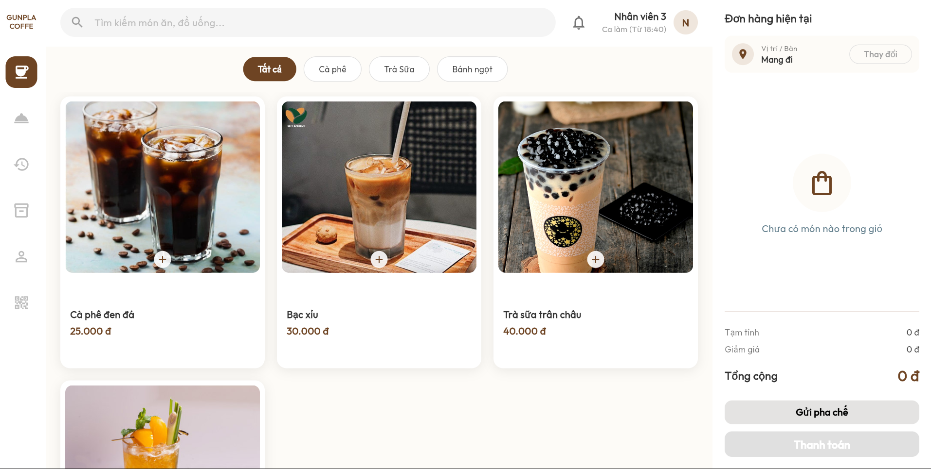

Test Case ID | Mô tả | Quy trình | Điều kiện tiên quyết | Kết quả mong đợi | Kết quả thực tế | Kết quả |  |  |  |  |  | Chú thích
 |  |  |  |  |  | Vòng 1 |  |  | Vòng 2
 |  |  |  |  |  | Trạng thái | Ngày kiểm tra | Người kiểm tra | Trạng thái | Ngày kiểm tra | Người kiểm tra
GUI_SHOW Bán hàng khi mở ca
GUI-BANHANG01 | [Tìm kiếm món ăn, đồ uống] Inpu | Truy cập trang bán hàng | Đăng nhập thành công | Hiển thị ô tìm kiếm món ăn, đồ uống | Hiển thị ô tìm kiếm món ăn, đồ uống | Passed | 2026-04-19 | Ánh
GUI-BANHANG02 | [Tất cả] Button | Truy cập trang bán hàng | Đăng nhập thành công | Hiển thị nút Tất cả | Hiển thị nút Tất cả | Passed | 2026-04-19 | Ánh
GUI-BANHANG03 | [Cà phê] Button | Truy cập trang bán hàng | Đăng nhập thành công | Hiển thị nút Cà phê | Hiển thị nút Cà phê | Passed | 2026-04-19 | Ánh
GUI-BANHANG04 | [Trà Sữa] Button | Truy cập trang bán hàng | Đăng nhập thành công | Hiển thị nút Trà Sữa | Hiển thị nút Trà Sữa | Passed | 2026-04-19 | Ánh
GUI-BANHANG05 | [Bánh ngọt] Button | Truy cập trang bán hàng | Đăng nhập thành công | Hiển thị nút Bánh ngọt | Hiển thị nút Bánh ngọt | Passed | 2026-04-19 | Ánh
GUI-BANHANG06 | [Cà phê đen đá] Label | Truy cập trang bán hàng | Đăng nhập thành công | Hiển thị tên món | Hiển thị tên món | Passed | 2026-04-19 | Ánh
GUI-BANHANG07 | Bạc xỉu] Label | Truy cập trang bán hàng | Đăng nhập thành công | Hiển thị tên món | Hiển thị tên món | Passed | 2026-04-19 | Ánh
GUI-BANHANG08 | [Trà sữa trân châu] Label | Truy cập trang bán hàng | Đăng nhập thành công | Hiển thị tên món | Hiển thị tên món | Passed | 2026-04-19 | Ánh
GUI-BANHANG09 | [Thêm món] Button | Truy cập trang bán hàng | Đăng nhập thành công | Hiển thị nút thêm món | Hiển thị nút thêm món | Passed | 2026-04-19 | Ánh
GUI-BANHANG10 | [Đơn hàng hiện tại] Label | Truy cập trang bán hàng | Đăng nhập thành công | Hiển thị khu vực đơn hàng hiện tại | Hiển thị khu vực đơn hàng hiện tại | Passed | 2026-04-19 | Ánh
GUI-BANHANG11 | [Mang đi] Label | Truy cập trang bán hàng | Đăng nhập thành công | Hiển thị vị trí / bàn hiện tại | Hiển thị vị trí / bàn hiện tại | Passed | 2026-04-19 | Ánh
GUI-BANHANG12 | [Thay đổi] Button | Truy cập trang bán hàng | Đăng nhập thành công | Hiển thị nút Thay đổi | Hiển thị nút Thay đổi | Passed | 2026-04-19 | Ánh
GUI-BANHANG13 | [Gửi pha chế] Button | Truy cập trang bán hàng | Đăng nhập thành công | Hiển thị nút Gửi pha chế | Hiển thị nút Gửi pha chế | Passed | 2026-04-19 | Ánh
GUI-BANHANG14 | [Thanh toán] Button | Truy cập trang bán hàng | Đăng nhập thành công | Hiển thị nút Thanh toán | Hiển thị nút Thanh toán | Passed | 2026-04-19 | Ánh
FUNCTION_SHOW Bán hàng khi mở ca
FUNC-BANHANG01 | Kiểm tra tìm kiếm món ăn | Nhập tên món vào ô tìm kiếm | Đăng nhập thành công | Hiển thị món phù hợp | Hiển thị món phù hợp | Passed | 2026-04-19 | Ánh
FUNC-BANHANG02 | Kiểm tra lọc món theo danh mục | Nhấn nút danh mục món | Đăng nhập thành công | Hiển thị món theo danh mục | Hiển thị món theo danh mục | Passed | 2026-04-19 | Ánh
FUNC-BANHANG03 | Kiểm tra thêm món vào đơn hàng | Nhấn nút thêm món | Đăng nhập thành công | Thêm món vào đơn hàng thành công | Thêm món vào đơn hàng thành công | Passed | 2026-04-19 | Ánh
FUNC-BANHANG04 | Kiểm tra thay đổi vị trí / bàn | Nhấn nút Thay đổi | Đăng nhập thành công | Hiển thị giao diện chọn vị trí / bàn | Hiển thị giao diện chọn vị trí / bàn | Passed | 2026-04-19 | Ánh
FUNC-BANHANG05 | Kiểm tra gửi pha chế | Nhấn nút Gửi pha chế | Có món trong đơn hàng | Gửi đơn pha chế thành công | Gửi đơn pha chế thành công | Passed | 2026-04-19 | Ánh
FUNC-BANHANG06 | Kiểm tra thanh toán đơn hàng | Nhấn nút Thanh toán | Có món trong đơn hàng | Chuyển đến màn hình thanh toán | Chuyển đến màn hình thanh toán | Passed | 2026-04-19 | Ánh
FUNC-BANHANG07 | Kiểm tra hiển thị tổng tiền | Thêm món vào đơn hàng | Có món trong đơn hàng | Hiển thị đúng tổng tiền | Hiển thị đúng tổng tiền | Passed | 2026-04-19 | Ánh
FUNC-BANHANG08 | Kiểm tra giỏ hàng trống | Truy cập trang bán hàng | Có món trong đơn hàng | Hiển thị giỏ hàng trống | Hiển thị giỏ hàng trống | Passed | 2026-04-19 | Ánh

Bán hàng khi chưa mở ca
Project Name | NGHIÊN CỨU VÀ PHÁT TRIỂN NỀN TẢNG SỐ HOÁ QUY TRÌNH PHỤC VỤ VÀ THANH TOÁN TRONG QUẢN LÝ QUÁN CAFE TÍCH HỢP AI HỖ TRỢ NGƯỜI QUẢN LÝ
Module Code | Bán hàng khi chưa mở ca
 | Hoàn thành | Lỗi | Chưa kiểm tra | Bị chặn | Tổng lần kiểm tra
Round 1 | 19 | 0 | 0 | 0 | 19
Round 2 | 0 | 0 | 0 | 0 | 0

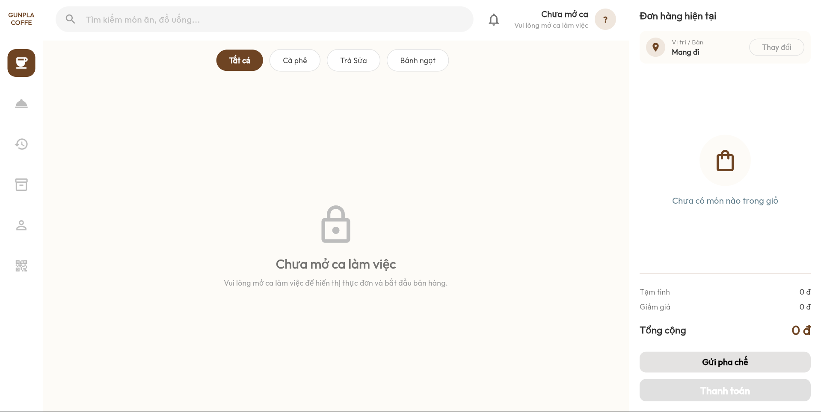

Test Case ID | Mô tả | Quy trình | Điều kiện tiên quyết | Kết quả mong đợi | Kết quả thực tế | Kết quả |  |  |  |  |  | Chú thích
 |  |  |  |  |  | Vòng 1 |  |  | Vòng 2
 |  |  |  |  |  | Trạng thái | Ngày kiểm tra | Người kiểm tra | Trạng thái | Ngày kiểm tra | Người kiểm tra
GUI_SHOW Bán hàng khi chưa mở ca
GUI-CHUAMOCA01 | [Tìm kiếm món ăn, đồ uống] Input | Truy cập trang bán hàng | Chưa mở ca làm việc | Hiển thị ô tìm kiếm món ăn, đồ uống | Hiển thị ô tìm kiếm món ăn, đồ uống | Passed | 2026-04-19 | Ánh
GUI-CHUAMOCA02 | [Tất cả] Button | Truy cập trang bán hàng | Chưa mở ca làm việc | Hiển thị nút tất cả | Hiển thị nút tất cả | Passed | 2026-04-19 | Ánh
GUI-CHUAMOCA03 | [Cà phê] Button | Truy cập trang bán hàng | Chưa mở ca làm việc | Hiển thị nút Cà phê | Hiển thị nút Cà phê | Passed | 2026-04-19 | Ánh
GUI-CHUAMOCA04 | [Trà Sữa] Button | Truy cập trang bán hàng | Chưa mở ca làm việc | Hiển thị nút Trà Sữa | Hiển thị nút Trà Sữa | Passed | 2026-04-19 | Ánh
GUI-CHUAMOCA05 | [Bánh ngọt] Button | Truy cập trang bán hàng | Chưa mở ca làm việc | Hiển thị nút Bánh ngọt | Hiển thị nút Bánh ngọt | Passed | 2026-04-19 | Ánh
GUI-CHUAMOCA06 | [Cà phê đen đá] Label | Truy cập trang bán hàng | Chưa mở ca làm việc | Hiển thị trạng thái Chưa mở ca | Hiển thị trạng thái Chưa mở ca | Passed | 2026-04-19 | Ánh
GUI-CHUAMOCA07 | [Bạc xỉu] Label | Truy cập trang bán hàng | Chưa mở ca làm việc | Hiển thị thông báo mở ca | Hiển thị thông báo mở ca | Passed | 2026-04-19 | Ánh
GUI-CHUAMOCA08 | [Khóa] Icon | Truy cập trang bán hàng | Chưa mở ca làm việc | Hiển thị icon khóa | Hiển thị icon khóa | Passed | 2026-04-19 | Ánh
GUI-CHUAMOCA09 | [Đơn hàng hiện tại] Label | Truy cập trang bán hàng | Chưa mở ca làm việc | Hiển thị đơn hàng hiện tại | Hiển thị đơn hàng hiện tại | Passed | 2026-04-19 | Ánh
GUI-CHUAMOCA10 | [Mang đi] Label | Truy cập trang bán hàng | Chưa mở ca làm việc | Hiển thị vị trí / bàn hiện tại | Hiển thị vị trí / bàn hiện tại | Passed | 2026-04-19 | Ánh
GUI-CHUAMOCA11 | [Thay đổi] Button | Truy cập trang bán hàng | Chưa mở ca làm việc | Hiển thị nút Thay đổi | Hiển thị nút Thay đổi | Passed | 2026-04-19 | Ánh
GUI-CHUAMOCA12 | [Gửi pha chế] Button | Truy cập trang bán hàng | Chưa mở ca làm việc | Hiển thị nút Gửi pha chế | Hiển thị nút Gửi pha chế | Passed | 2026-04-19 | Ánh
GUI-CHUAMOCA13 | [Thanh toán] Button | Truy cập trang bán hàng | Chưa mở ca làm việc | Hiển thị nút Thanh toán | Hiển thị nút Thanh toán | Passed | 2026-04-19 | Ánh
FUNCTION_SHOW Bán hàng khi chưa mở ca
FUNC-CHUAMOCA01 | Kiểm tra không hiển thị món | Truy cập trang bán hàng | Chưa mở ca làm việc | Không hiển thị danh sách món | Không hiển thị danh sách món | Passed | 2026-04-19 | Ánh
FUNC-CHUAMOCA02 | Kiểm tra không cho thêm món | Nhấn nút thêm món | Chưa mở ca làm việc | Không cho thêm món vào đơn hàng | Không cho thêm món vào đơn hàng | Passed | 2026-04-19 | Ánh
FUNC-CHUAMOCA03 | Kiểm tra không cho gửi pha chế | Nhấn nút Gửi pha chế | Chưa mở ca làm việc | Không cho gửi pha chế | Không cho gửi pha chế | Passed | 2026-04-19 | Ánh
FUNC-CHUAMOCA04 | Kiểm tra không cho thanh toán | Nhấn nút Thanh toán | Chưa mở ca làm việc | Không cho thanh toán | Không cho thanh toán | Passed | 2026-04-19 | Ánh
FUNC-CHUAMOCA05 | Kiểm tra thay đổi vị trí / bàn | Kiểm tra thay đổi vị trí / bàn | Chưa mở ca làm việc | Hiển thị giao diện chọn vị trí / bàn | Hiển thị giao diện chọn vị trí / bàn | Passed | 2026-04-19 | Ánh
FUNC-CHUAMOCA06 | Kiểm tra hiển thị tổng tiền | Truy cập trang bán hàng | Chưa mở ca làm việc | Hiển thị tổng tiền bằng 0đ | Hiển thị tổng tiền bằng 0đ | Passed | 2026-04-19 | Ánh

Huỷ đơn hàng
Project Name | NGHIÊN CỨU VÀ PHÁT TRIỂN NỀN TẢNG SỐ HOÁ QUY TRÌNH PHỤC VỤ VÀ THANH TOÁN TRONG QUẢN LÝ QUÁN CAFE TÍCH HỢP AI HỖ TRỢ NGƯỜI QUẢN LÝ
Module Code | Huỷ đơn hàng
 | Hoàn thành | Lỗi | Chưa kiểm tra | Bị chặn | Tổng lần kiểm tra
Round 1 | 8 | 0 | 0 | 0 | 8
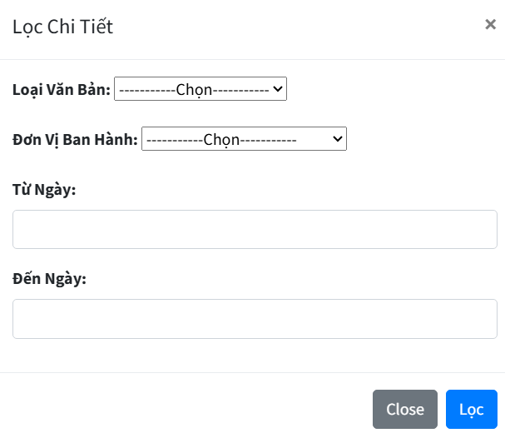
Round 2 | 0 | 0 | 0 | 0 | 0

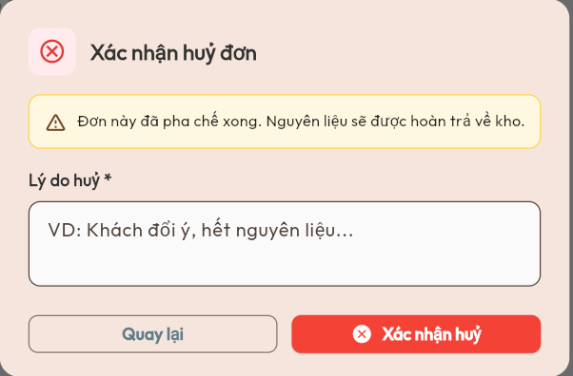

Test Case ID | Mô tả | Quy trình | Điều kiện tiên quyết | Kết quả mong đợi | Kết quả thực tế | Kết quả |  |  |  |  |  | Chú thích
 |  |  |  |  |  | Vòng 1 |  |  | Vòng 2
 |  |  |  |  |  | Trạng thái | Ngày kiểm tra | Người kiểm tra | Trạng thái | Ngày kiểm tra | Người kiểm tra
GUI_SHOW Huỷ đơn hàng
GUI-HUYDON01 | Kiểm tra tiêu đề giao diện | Truy cập màn hình Xác nhận hủy đơn | Đăng nhập thành công | Hiển thị tiêu đề "Xác nhận hủy đơn" | Hiển thị tiêu đề "Xác nhận hủy đơn" | Passed | 2026-04-19 | Ánh
GUI-HUYDON02 | [Thông báo hoàn trả nguyên liệu] Label | Truy cập màn hình Xác nhận hủy đơn | Đăng nhập thành công | Hiển thị thông báo hoàn trả nguyên liệu | Hiển thị thông báo hoàn trả nguyên liệu | Passed | 2026-04-19 | Ánh
GUI-HUYDON03 | [Lý do hủy] Input | Truy cập màn hình Xác nhận hủy đơn | Đăng nhập thành công | Hiển thị ô nhập lý do hủy | Hiển thị ô nhập lý do hủy | Passed | 2026-04-19 | Ánh
GUI-HUYDON04 | [Quay lại] Button | Truy cập màn hình Xác nhận hủy đơn | Đăng nhập thành công | Hiển thị nút Quay lại | Hiển thị nút Quay lại | Passed | 2026-04-19 | Ánh
GUI-HUYDON05 | [Xác nhận hủy] Button | Truy cập màn hình Xác nhận hủy đơn | Đăng nhập thành công | Hiển thị nút Xác nhận hủy | Hiển thị nút Xác nhận hủy | Passed | 2026-04-19 | Ánh
FUNCTION_SHOW Huỷ đơn hàng
FUNC-HUYDON01 | Kiểm tra bỏ trống lý do hủy | 1. Không nhập lý do 2. Nhấn Xác nhận hủy | Đăng nhập thành công | Hệ thống không cho phép huỷ đơn hàng | Hệ thống không cho phép huỷ đơn hàng | Passed | 2026-04-19 | Ánh
FUNC-HUYDON02 | Kiểm tra hủy đơn thành công | 1. Nhập lý do huỷ 2. Nhấn Xác nhận hủy | Đơn hàng tồn tại | Hủy đơn hàng thành công | Hủy đơn hàng thành công | Passed | 2026-04-19 | Ánh
FUNC-HUYDON03 | Kiểm tra nút Quay lại | Nhấn nút Quay lại | Đang ở màn hình Xác nhận hủy đơn | Đóng màn hình xác nhận hủy | Đóng màn hình xác nhận hủy | Passed | 2026-04-19 | Ánh

Kết ca làm
Project Name | NGHIÊN CỨU VÀ PHÁT TRIỂN NỀN TẢNG SỐ HOÁ QUY TRÌNH PHỤC VỤ VÀ THANH TOÁN TRONG QUẢN LÝ QUÁN CAFE TÍCH HỢP AI HỖ TRỢ NGƯỜI QUẢN LÝ
Module Code | Kết ca làm
 | Hoàn thành | Lỗi | Chưa kiểm tra | Bị chặn | Tổng lần kiểm tra
Round 1 | 18 | 1 | 0 | 0 | 19
Round 2 | 1 | 0 | 0 | 0 | 1

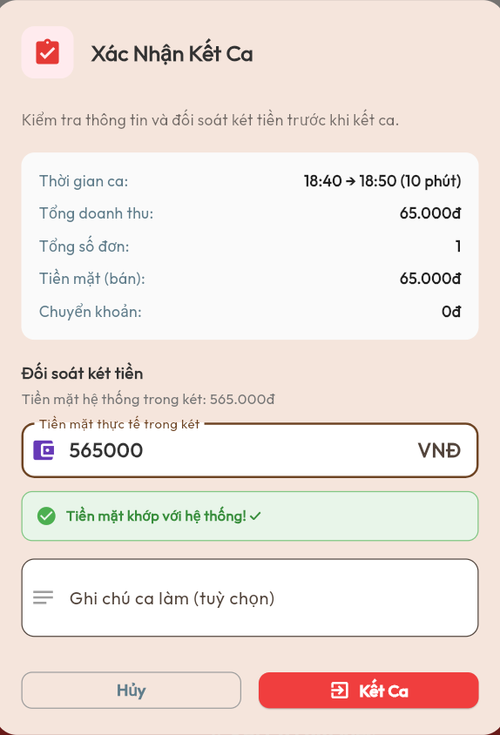

Test Case ID | Mô tả | Quy trình | Điều kiện tiên quyết | Kết quả mong đợi | Kết quả thực tế | Kết quả |  |  |  |  |  | Chú thích
 |  |  |  |  |  | Vòng 1 |  |  | Vòng 2
 |  |  |  |  |  | Trạng thái | Ngày kiểm tra | Người kiểm tra | Trạng thái | Ngày kiểm tra | Người kiểm tra
GUI_SHOW Kết ca làm
GUI-KETCA01 | Kiểm tra tiêu đề giao diện | Truy cập màn hình Xác nhận kết ca | Đăng nhập thành công | Hiển thị tiêu đề "Xác Nhận Kết Ca" | Hiển thị tiêu đề "Xác Nhận Kết Ca" | Passed | 2026-04-19 | Bình
GUI-KETCA02 | [Thời gian ca] Label | Truy cập màn hình Xác nhận kết ca | Đăng nhập thành công | Hiển thị thời gian ca | Hiển thị thời gian ca | Passed | 2026-04-19 | Bình
GUI-KETCA03 | [Tổng doanh thu] Label | Truy cập màn hình Xác nhận kết ca | Đăng nhập thành công | Hiển thị tổng doanh thu | Hiển thị tổng doanh thu | Passed | 2026-04-19 | Bình
GUI-KETCA04 | [Tổng số đơn] Label | Truy cập màn hình Xác nhận kết ca | Đăng nhập thành công | Hiển thị tổng số đơn | Hiển thị tổng số đơn | Passed | 2026-04-19 | Bình
GUI-KETCA05 | [Tiền mặt (bán)] Label | Truy cập màn hình Xác nhận kết ca | Đăng nhập thành công | Hiển thị tiền mặt bán | Hiển thị tiền mặt bán | Passed | 2026-04-19 | Bình
GUI-KETCA06 | [Chuyển khoản] Label | Truy cập màn hình Xác nhận kết ca | Đăng nhập thành công | Hiển thị tiền chuyển khoản | Hiển thị tiền chuyển khoản | Passed | 2026-04-19 | Bình
GUI-KETCA07 | [Tiền mặt thực tế trong két] Input | Truy cập màn hình Xác nhận kết ca | Đăng nhập thành công | Hiển thị ô nhập tiền mặt thực tế | Hiển thị ô nhập tiền mặt thực tế | Passed | 2026-04-19 | Bình
GUI-KETCA08 | [Thông báo đối soát] Label | Truy cập màn hình Xác nhận kết ca | Đăng nhập thành công | Hiển thị thông báo đối soát tiền | Hiển thị thông báo đối soát tiền | Passed | 2026-04-19 | Bình
GUI-KETCA09 | [Ghi chú ca làm] Input | Truy cập màn hình Xác nhận kết ca | Đăng nhập thành công | Hiển thị ô ghi chú ca làm | Hiển thị ô ghi chú ca làm | Passed | 2026-04-19 | Bình
GUI-KETCA10 | [Hủy] Button | Truy cập màn hình Xác nhận kết ca | Đăng nhập thành công | Hiển thị nút Hủy | Hiển thị nút Hủy | Passed | 2026-04-19 | Bình
GUI-KETCA11 | [Kết Ca] Button | Truy cập màn hình Xác nhận kết ca | Đăng nhập thành công | Hiển thị nút Kết Ca | Hiển thị nút Kết Ca | Passed | 2026-04-19 | Bình
FUNCTION_SHOW Kết ca làm
FUNC-KETCA01 | Kiểm tra nhập tiền mặt thực tế | Nhập tiền mặt thực tế vào ô nhập | Đăng nhập thành công | Cho phép nhập tiền mặt thực tế | Cho phép nhập tiền mặt thực tế | Passed | 2026-04-19 | Bình
FUNC-KETCA02 | Kiểm tra nhập ký tự chữ | Nhập ký tự chữ vào ô tiền mặt thực tế | Đăng nhập thành công | Hiển thị thông báo lỗi | Hệ thống vẫn cho phép kết ca | Failed | 2026-04-19 | Bình | Passed | 2026-04-21 | Bình
FUNC-KETCA03 | Kiểm tra bỏ trống ô tiền mặt thực tế | Bỏ trống ô tiền mặt thực tế | Đăng nhập thành công | Hệ thống không cho phép kết ca | Hệ thống không cho phép kết ca | Passed | 2026-04-19 | Bình
FUNC-KETCA04 | Kiểm tra đối soát khớp tiền | Nhập số tiền khớp với hệ thống | Đăng nhập thành công | Hiển thị thông báo " tiền mặt khớp với hệ thống " | Hiển thị thông báo " tiền mặt khớp với hệ thống " | Passed | 2026-04-19 | Bình
FUNC-KETCA05 | Kiểm tra đối soát lệch tiền | Nhập số tiền không khớp với hệ thống | Đăng nhập thành công | Hiển thị thông báo chênh lệch tiền | Hiển thị thông báo chênh lệch tiền | Passed | 2026-04-19 | Bình
FUNC-KETCA06 | Kiểm tra nhập ghi chú ca làm | Nhập ghi chú ca làm | Đăng nhập thành công | Cho phép nhập ghi chú | Cho phép nhập ghi chú | Passed | 2026-04-19 | Bình
FUNC-KETCA07 | Kiểm tra kết ca thành công | 1.Nhập thông tin hợp lệ 2. Nhấn Kết Ca | Đăng nhập thành công | Kết ca thành công ,hệ thống hiển thị giao diện khi chưa mở ca | Kết ca thành công ,hệ thống hiển thị giao diện khi chưa mở ca | Passed | 2026-04-19 | Bình
FUNC-KETCA08 | Kiểm tra nút Hủy | Nhấn nút Hủy | Đăng nhập thành công | Đóng màn hình xác nhận kết ca | Đóng màn hình xác nhận kết ca | Passed | 2026-04-19 | Bình

In QR bàn
Project Name | NGHIÊN CỨU VÀ PHÁT TRIỂN NỀN TẢNG SỐ HOÁ QUY TRÌNH PHỤC VỤ VÀ THANH TOÁN TRONG QUẢN LÝ QUÁN CAFE TÍCH HỢP AI HỖ TRỢ NGƯỜI QUẢN LÝ
Module Code | Quản lý mã QR bàn
 | Hoàn thành | Lỗi | Chưa kiểm tra | Bị chặn | Tổng trường hợp kiểm
Round 1 | 12 |  |  |  | 12
Round 2 | 0 |  |  |  | 0
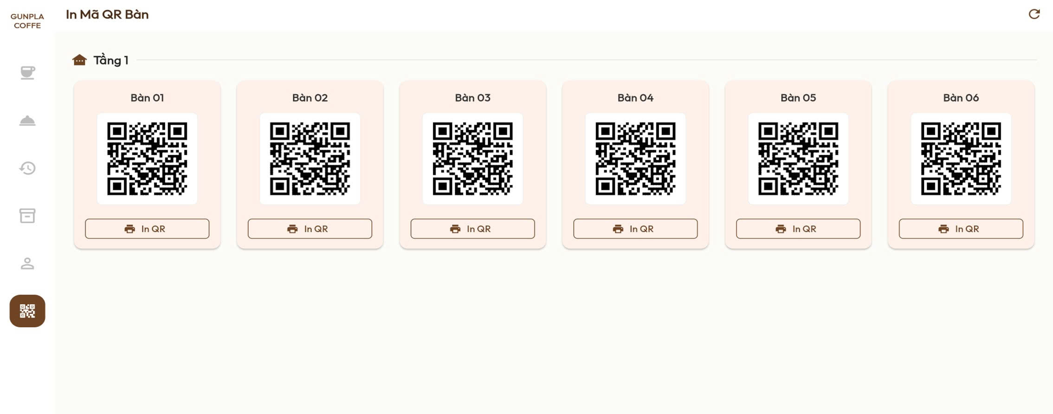

Test Case ID | Mô tả | Quy trình | Điều kiện tiên quyết | Kết quả mong đợi | Kết quả thực tế | Kết quả |  |  |  |  |  | Chú thich
 |  |  |  |  |  | Vòng 1 |  |  | Vòng 2
 |  |  |  |  |  | Trạng thái | Ngày kiểm tra | Người kiểm tra | Trạng thái | Ngày kiểm tra | Người kiểm tra
GUI_SHOW In QR bàn
GUI-QR01 | Kiểm tra tiêu đề giao diện | Truy cập màn hình In mã QR bàn | Đăng nhập thành công | Hiển thị tiêu đề "In Mã QR Bàn" | Hiển thị tiêu đề "In Mã QR Bàn" | Passed | 2026-04-19 | Bình
GUI-QR02 | [Làm mới] Button | Truy cập màn hình In mã QR bàn | Đăng nhập thành công | Hiển thị nút làm mới | Hiển thị nút làm mới | Passed | 2026-04-19 | Bình
GUI-QR03 | [Tầng 1] Label | Truy cập màn hình In mã QR bàn | Đăng nhập thành công | Hiển thị khu vực Tầng 1 | Hiển thị khu vực Tầng 1 | Passed | 2026-04-19 | Bình
GUI-QR04 | [Bàn 01] Label | Truy cập màn hình In mã QR bàn | Đăng nhập thành công | Hiển thị tên bàn | Hiển thị tên bàn | Passed | 2026-04-19 | Bình
GUI-QR05 | [Bàn 02] Label | Truy cập màn hình In mã QR bàn | Đăng nhập thành công | Hiển thị tên bàn | Hiển thị tên bàn | Passed | 2026-04-19 | Bình
GUI-QR06 | [QR Code] Image | Truy cập màn hình In mã QR bàn | Đăng nhập thành công | Hiển thị mã QR bàn | Hiển thị mã QR bàn | Passed | 2026-04-19 | Bình
GUI-QR07 | [In QR] Button | Truy cập màn hình In mã QR bàn | Đăng nhập thành công | Hiển thị nút In QR | Hiển thị nút In QR | Passed | 2026-04-19 | Bình
FUNCTION_SHOW In QR bàn
FUNC-QR01 | Kiểm tra hiển thị danh sách mã QR theo từng bàn | Truy cập màn hình In mã QR bàn | Đăng nhập thành công | Hiển thị đúng mã QR của từng bàn | Hiển thị đúng mã QR của từng bàn | Passed | 2026-04-19 | Bình
FUNC-QR03 | Kiểm tra làm mới danh sách QR | Nhấn nút làm mới | Đăng nhập thành công | Cập nhật danh sách mã QR | Cập nhật danh sách mã QR | Passed | 2026-04-19 | Bình
FUNC-QR04 | Kiểm tra in mã QR bàn | Nhấn nút In QR | Đăng nhập thành công | Hiển thị màn hình QR cần in | Hiển thị màn hình QR cần in | Passed | 2026-04-19 | Bình
FUNC-QR05 | Kiểm tra quét mã QR bàn | Quét mã QR bằng điện thoại | Mã QR tồn tại | Chuyển đến đúng trang đặt món | Chuyển đến đúng trang đặt món | Passed | 2026-04-19 | Bình

Tài khoản khi đã mở ca
Project Name | NGHIÊN CỨU VÀ PHÁT TRIỂN NỀN TẢNG SỐ HOÁ QUY TRÌNH PHỤC VỤ VÀ THANH TOÁN TRONG QUẢN LÝ QUÁN CAFE TÍCH HỢP AI HỖ TRỢ NGƯỜI QUẢN LÝ
Module Code | Tài khoản khi đã mở ca
 | Hoàn thành | Lỗi | Chưa kiểm tra | Bị chặn | Tổng trường hợp kiểm
Round 1 | 22 |  |  |  | 22
Round 2 | 0 |  |  |  | 0

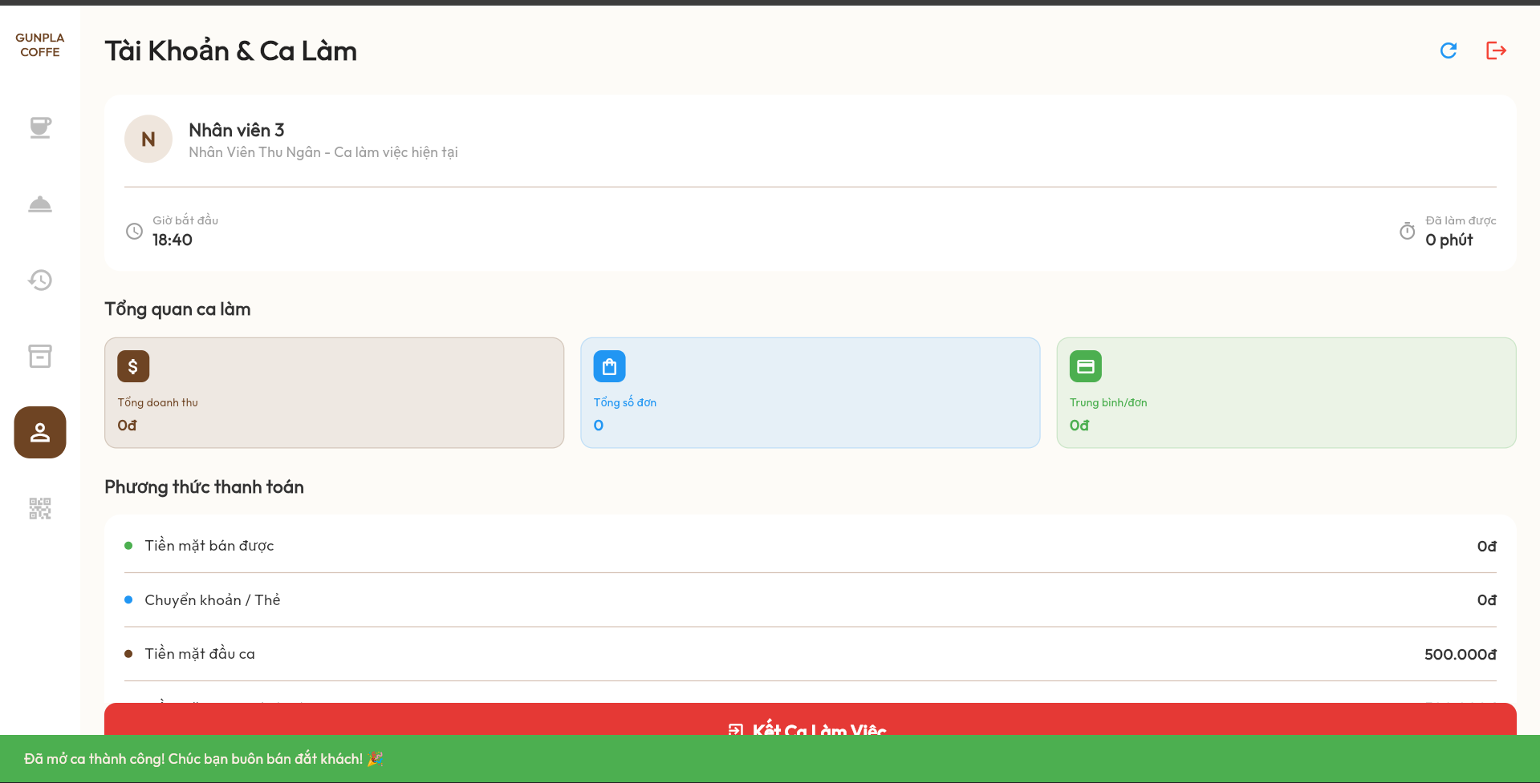

Test Case ID | Mô tả | Quy trình | Điều kiện tiên quyết | Kết quả mong đợi | Kết quả thực tế | Kết quả |  |  |  |  |  | Chú thich
 |  |  |  |  |  | Vòng 1 |  |  | Vòng 2
 |  |  |  |  |  | Trạng thái | Ngày kiểm tra | Người kiểm tra | Trạng thái | Ngày kiểm tra | Người kiểm tra
GUI_SHOW Tài khoản khi đã mở ca
GUI-CALAM01 | Kiểm tra tiêu đề giao diện | Truy cập màn hình Tài khoản & Ca làm | Đăng nhập thành công | Hiển thị tiêu đề "Tài Khoản & Ca Làm" | Hiển thị tiêu đề "Tài Khoản & Ca Làm" | Passed | 2026-04-19 | Hà
GUI-CALAM02 | [Thông tin nhân viên] Label | Truy cập màn hình Tài khoản & Ca làm | Đăng nhập thành công | Hiển thị thông tin nhân viên | Hiển thị thông tin nhân viên | Passed | 2026-04-19 | Hà
GUI-CALAM03 | [Giờ bắt đầu] Label | Truy cập màn hình Tài khoản & Ca làm | Đăng nhập thành công | Hiển thị giờ bắt đầu ca | Hiển thị giờ bắt đầu ca | Passed | 2026-04-19 | Hà
GUI-CALAM04 | [Đã làm được] Label | Truy cập màn hình Tài khoản & Ca làm | Đăng nhập thành công | Hiển thị thời gian đã làm | Hiển thị thời gian đã làm | Passed | 2026-04-19 | Hà
GUI-CALAM05 | [Tổng doanh thu] Label | Truy cập màn hình Tài khoản & Ca làm | Đăng nhập thành công | Hiển thị tổng doanh thu | Hiển thị tổng doanh thu | Passed | 2026-04-19 | Hà
GUI-CALAM06 | [Tổng số đơn] Label | Truy cập màn hình Tài khoản & Ca làm | Đăng nhập thành công | Hiển thị tổng số đơn | Hiển thị tổng số đơn | Passed | 2026-04-19 | Hà
GUI-CALAM07 | [Trung bình/đơn] Label | Truy cập màn hình Tài khoản & Ca làm | Đăng nhập thành công | Hiển thị doanh thu trung bình/đơn | Hiển thị doanh thu trung bình/đơn | Passed | 2026-04-19 | Hà
GUI-CALAM08 | [Tiền mặt bán được] Label | Truy cập màn hình Tài khoản & Ca làm | Đăng nhập thành công | Hiển thị tiền mặt bán được | Hiển thị tiền mặt bán được | Passed | 2026-04-19 | Hà
GUI-CALAM09 | [Chuyển khoản / Thẻ] Label | Truy cập màn hình Tài khoản & Ca làm | Đăng nhập thành công | Hiển thị tiền chuyển khoản / thẻ | Hiển thị tiền chuyển khoản / thẻ | Passed | 2026-04-19 | Hà
GUI-CALAM10 | [Tiền mặt đầu ca] Label | Truy cập màn hình Tài khoản & Ca làm | Đăng nhập thành công | Hiển thị tiền mặt đầu ca | Hiển thị tiền mặt đầu ca | Passed | 2026-04-19 | Hà
GUI-CALAM11 | [Kết Ca Làm Việc] Button | Truy cập màn hình Tài khoản & Ca làm | Đăng nhập thành công | Hiển thị nút Kết Ca Làm Việc | Hiển thị nút Kết Ca Làm Việc | Passed | 2026-04-19 | Hà
GUI-CALAM12 | [Thông báo mở ca thành công] Label | Truy cập màn hình Tài khoản & Ca làm | Đăng nhập thành công | Hiển thị thông báo mở ca thành công | Hiển thị thông báo mở ca thành công | Passed | 2026-04-19 | Hà
FUNCTION_SHOW Tài khoản khi đã mở ca
FUNC-CALAM01 | Kiểm tra hiển thị thông tin nhân viên | Truy cập màn hình Tài khoản & Ca làm | Đăng nhập thành công | Hiển thị đúng thông tin nhân viên | Hiển thị đúng thông tin nhân viên | Passed | 2026-04-19 | Hà
FUNC-CALAM02 | Kiểm tra cập nhật thời gian làm việc (giờ bắt đầu, số giờ đã làm được) | Truy cập màn hình Tài khoản & Ca làm | Đang trong ca làm việc | Tự động cập nhật thời gian làm việc (giờ bắt đầu, số giờ đã làm được) | Tự động cập nhật thời gian làm việc (giờ bắt đầu, số giờ đã làm được) | Passed | 2026-04-19 | Hà
FUNC-CALAM03 | Kiểm tra hiển thị tổng doanh thu | Truy cập màn hình Tài khoản & Ca làm | Đang trong ca làm việc | Hiển thị đúng tổng doanh thu | Hiển thị đúng tổng doanh thu | Passed | 2026-04-19 | Hà
FUNC-CALAM04 | Kiểm tra hiển thị tổng số đơn | Truy cập màn hình Tài khoản & Ca làm | Đang trong ca làm việc | Hiển thị đúng tổng số đơn | Hiển thị đúng tổng số đơn | Passed | 2026-04-19 | Hà
FUNC-CALAM05 | Kiểm tra hiển thị doanh thu trung bình | Truy cập màn hình Tài khoản & Ca làm | Đang trong ca làm việc | Hiển thị đúng doanh thu trung bình/đơn | Hiển thị đúng doanh thu trung bình/đơn | Passed | 2026-04-19 | Hà
FUNC-CALAM06 | Kiểm tra hiển thị số tiền "Tiền mặt bán được" | Truy cập màn hình Tài khoản & Ca làm | Đang trong ca làm việc | Hiển thị đúng tiền mặt bán được | Hiển thị đúng tiền mặt bán được | Passed | 2026-04-19 | Hà
FUNC-CALAM07 | Kiểm tra hiển thị số tiền "Chuyển khoản/Thẻ" | Truy cập màn hình Tài khoản & Ca làm | Đang trong ca làm việc | Hiển thị đúng tiền Chuyển khoản/ thẻ | Hiển thị đúng tiền Chuyển khoản/ thẻ | Passed | 2026-04-19 | Hà
FUNC-CALAM08 | Kiểm tra hiển thị số tiền "Tiền mặt đầu ca" | Truy cập màn hình Tài khoản & Ca làm | Đang trong ca làm việc | Hiển thị đúng tiền mặt đầu ca | Hiển thị đúng tiền mặt đầu ca | Passed | 2026-04-19 | Hà
FUNC-CALAM09 | Kiểm tra hiển thị số tiền "Tiền mặt trong két" | Truy cập màn hình Tài khoản & Ca làm | Đang trong ca làm việc | Hiển thị đúng tiền mặt trong két | Hiển thị đúng tiền mặt trong két | Passed | 2026-04-19 | Hà
FUNC-CALAM10 | Kiểm tra kết ca làm việc | Truy cập màn hình Tài khoản & Ca làm | Đang trong ca làm việc | Hiển thị màn hình xác nhận kết ca | Hiển thị màn hình xác nhận kết ca | Passed | 2026-04-19 | Hà

Tài khoản khi chưa mở ca
Project Name | NGHIÊN CỨU VÀ PHÁT TRIỂN NỀN TẢNG SỐ HOÁ QUY TRÌNH PHỤC VỤ VÀ THANH TOÁN TRONG QUẢN LÝ QUÁN CAFE TÍCH HỢP AI HỖ TRỢ NGƯỜI QUẢN LÝ
Module Code | Tài khoản khi chưa mở ca
 | Hoàn thành | Lỗi | Chưa kiểm tra | Bị chặn | Tổng trường hợp kiểm tra
Round 1 | 10 | 0 | 0 | 0 | 10
Round 2 | 0 | 0 | 0 | 0 | 0
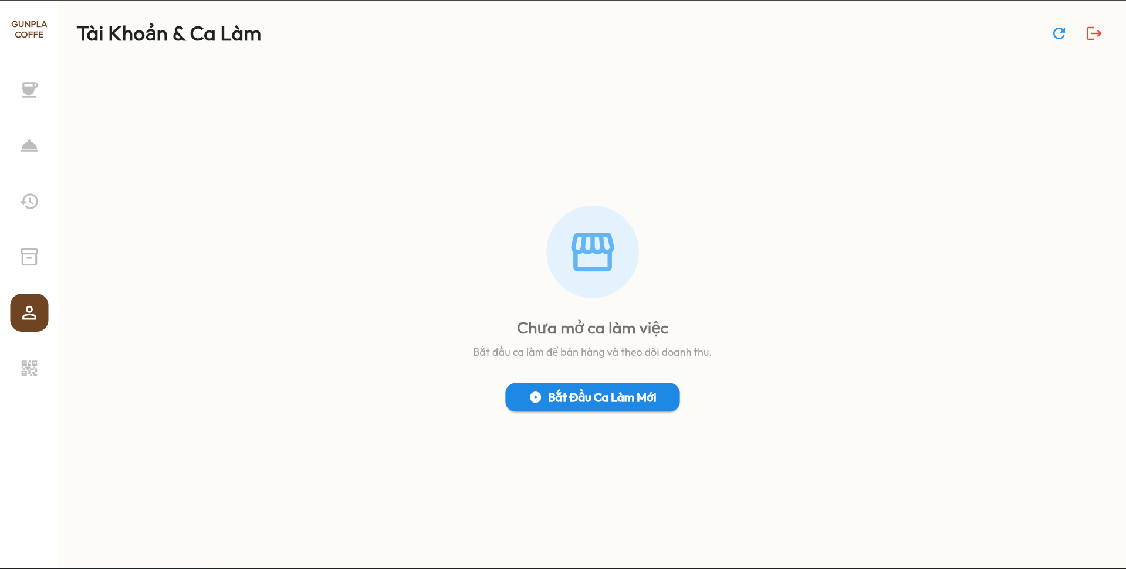

Test Case ID | Mô tả | Quy trình | Điều kiện tiên quyểt | Kết quả mong đợi | Kết quả thực tế | Kết quả |  |  |  |  |  | Chú thích
 |  |  |  |  |  | Vòng 1 |  |  | Vòng 2
 |  |  |  |  |  | Trạng thái | Ngày kiểm tra | Người kiểm tra | Trạng thái | Ngày kiểm tra | Người kiểm tra
GUI_SHOW Tài khoản khi chưa mở ca
GUI-CHUAMOCA01 | Kiểm tra tiêu đề giao diện | Truy cập màn hình Tài khoản & Ca làm | Chưa mở ca làm việc | Hiển thị tiêu đề "Tài Khoản & Ca Làm" | Hiển thị tiêu đề "Tài Khoản & Ca Làm" | Passed | 2026-04-19 | Hà
GUI-CHUAMOCA02 | [Chưa mở ca làm việc] Label | Truy cập màn hình Tài khoản & Ca làm | Chưa mở ca làm việc | Hiển thị trạng thái Chưa mở ca làm việc | Hiển thị trạng thái Chưa mở ca làm việc | Passed | 2026-04-19 | Hà
GUI-CHUAMOCA03 | [Thông báo mở ca] Label | Truy cập màn hình Tài khoản & Ca làm | Chưa mở ca làm việc | Hiển thị thông báo yêu cầu mở ca | Hiển thị thông báo yêu cầu mở ca | Passed | 2026-04-19 | Hà
GUI-CHUAMOCA04 | [Cửa hàng] Icon | Truy cập màn hình Tài khoản & Ca làm | Chưa mở ca làm việc | Hiển thị icon cửa hàng | Hiển thị icon cửa hàng | Passed | 2026-04-19 | Hà
GUI-CHUAMOCA05 | [Bắt Đầu Ca Làm Mới] Button | Truy cập màn hình Tài khoản & Ca làm | Chưa mở ca làm việc | Hiển thị nút Bắt Đầu Ca Làm Mới | Hiển thị nút Bắt Đầu Ca Làm Mới | Passed | 2026-04-19 | Hà
GUI-CHUAMOCA06 | [Làm mới] Button | Truy cập màn hình Tài khoản & Ca làm | Chưa mở ca làm việc | Hiển thị nút làm mới | Hiển thị nút làm mới | Passed | 2026-04-19 | Hà
GUI-CHUAMOCA07 | [Đăng xuất] Button | Truy cập màn hình Tài khoản & Ca làm | Chưa mở ca làm việc | Hiển thị nút đăng xuất | Hiển thị nút đăng xuất | Passed | 2026-04-19 | Hà
FUNCTION_SHOW Tài khoản khi chưa mở ca
FUNC-CHUAMOCA01 | Kiểm tra bắt đầu ca làm mới | Nhấn nút Bắt Đầu Ca Làm Mới | Chưa mở ca làm việc | Hiển thị màn hình "Mở ca làm việc" | Hiển thị màn hình "Mở ca làm việc" | Passed | 2026-04-19 | Hà
FUNC-CHUAMOCA02 | Kiểm tra làm mới giao diện | Nhấn nút làm mới | Chưa mở ca làm việc | Làm mới dữ liệu giao diện | Làm mới dữ liệu giao diện | Passed | 2026-04-19 | Hà
FUNC-CHUAMOCA03 | Kiểm tra đăng xuất hệ thống | Nhấn nút đăng xuất | Đăng nhập thành công | Đăng xuất thành công | Đăng xuất thành công | Passed | 2026-04-19 | Hà

Thanh toán đơn hàng
Project Name | NGHIÊN CỨU VÀ PHÁT TRIỂN NỀN TẢNG SỐ HOÁ QUY TRÌNH PHỤC VỤ VÀ THANH TOÁN TRONG QUẢN LÝ QUÁN CAFE TÍCH HỢP AI HỖ TRỢ NGƯỜI QUẢN LÝ
Module Code | Thanh toán đơn hàng
 | Hoàn thành | Lỗi | Chưa kiểm tra | Bị chặn | Tổng lần kiểm tra
Round 1 | 21 | 2 | 0 | 0 | 23
Round 2 | 2 | 0 | 0 | 0 | 2

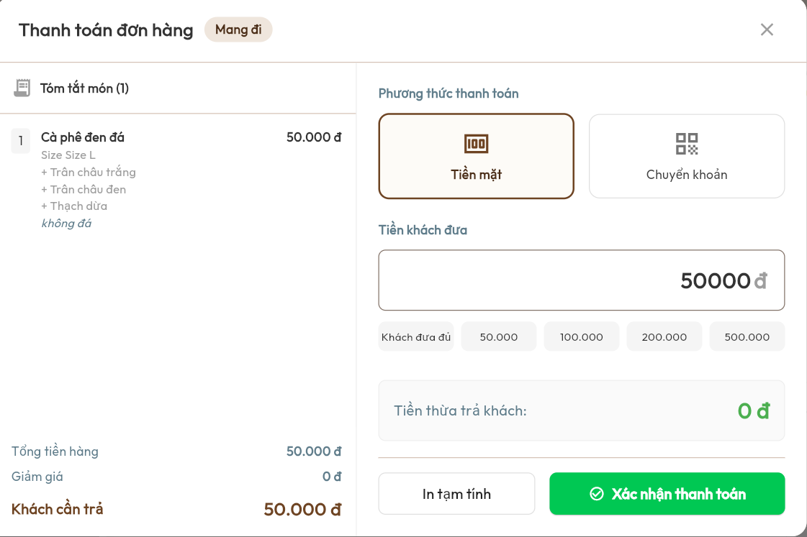

Test Case ID | Mô tả | Quy trình | Điều kiện tiên quyết | Kết quả mong đợi | Kết quả thực tế | Kết quả |  |  |  |  |  | Chú thích
 |  |  |  |  |  | Vòng 1 |  |  | Vòng 2
 |  |  |  |  |  | Trạng thái | Ngày kiểm tra | Người kiểm tra | Trạng thái | Ngày kiểm tra | Người kiểm tra
GUI_SHOW Thanh toán đơn hàng
GUI-THANHTOAN01 | Kiểm tra tiêu đề giao diện | Truy cập màn hình Thanh toán đơn hàng | Có đơn hàng cần thanh toán | Hiển thị tiêu đề "Thanh toán đơn hàng" | Hiển thị tiêu đề "Thanh toán đơn hàng" | Passed | 2026-04-19 | Hà
GUI-THANHTOAN02 | [Mang đi] Label | Truy cập màn hình Thanh toán đơn hàng | Có đơn hàng cần thanh toán | Hiển thị vị trí / bàn hiện tại | Hiển thị vị trí / bàn hiện tại | Passed | 2026-04-19 | Hà
GUI-THANHTOAN03 | [Tóm tắt món] Label | Truy cập màn hình Thanh toán đơn hàng | Có đơn hàng cần thanh toán | Hiển thị khu vực tóm tắt món | Hiển thị khu vực tóm tắt món | Passed | 2026-04-19 | Hà
GUI-THANHTOAN04 | [Phương thức thanh toán] Label | Truy cập màn hình Thanh toán đơn hàng | Có đơn hàng cần thanh toán | Hiển thị khu vực phương thức thanh toán | Hiển thị khu vực phương thức thanh toán | Passed | 2026-04-19 | Hà
GUI-THANHTOAN05 | [Tiền mặt] Button | Truy cập màn hình Thanh toán đơn hàng | Có đơn hàng cần thanh toán | Hiển thị nút Tiền mặt | Hiển thị nút Tiền mặt | Passed | 2026-04-19 | Hà
GUI-THANHTOAN06 | [Chuyển khoản] Button | Truy cập màn hình Thanh toán đơn hàng | Có đơn hàng cần thanh toán | Hiển thị nút Chuyển khoản | Hiển thị nút Chuyển khoản | Passed | 2026-04-19 | Hà
GUI-THANHTOAN07 | [Tiền khách đưa] Input | Truy cập màn hình Thanh toán đơn hàng | Có đơn hàng cần thanh toán | Hiển thị ô nhập tiền khách đưa | Hiển thị ô nhập tiền khách đưa | Passed | 2026-04-19 | Hà
GUI-THANHTOAN08 | [Khách đưa đủ] Button | Truy cập màn hình Thanh toán đơn hàng | Có đơn hàng cần thanh toán | Hiển thị nút Khách đưa đủ | Hiển thị nút Khách đưa đủ | Passed | 2026-04-19 | Hà
GUI-THANHTOAN09 | [50.000] Button | Truy cập màn hình Thanh toán đơn hàng | Có đơn hàng cần thanh toán | Hiển thị nút 50.000 | Hiển thị nút 50.000 | Passed | 2026-04-19 | Hà
GUI-THANHTOAN10 | [Tiền thừa trả khách] Label | Truy cập màn hình Thanh toán đơn hàng | Có đơn hàng cần thanh toán | Hiển thị tiền thừa trả khách | Hiển thị tiền thừa trả khách | Passed | 2026-04-19 | Hà
GUI-THANHTOAN11 | [In tạm tính] Button | Truy cập màn hình Thanh toán đơn hàng | Có đơn hàng cần thanh toán | Hiển thị nút In tạm tính | Hiển thị nút In tạm tính | Passed | 2026-04-19 | Hà
GUI-THANHTOAN12 | [Xác nhận thanh toán] Button | Truy cập màn hình Thanh toán đơn hàng | Có đơn hàng cần thanh toán | Hiển thị nút Xác nhận thanh toán | Hiển thị nút Xác nhận thanh toán | Passed | 2026-04-19 | Hà
GUI-THANHTOAN13 | [Đóng] Button | Truy cập màn hình Thanh toán đơn hàng | Có đơn hàng cần thanh toán | Hiển thị nút đóng giao diện | Hiển thị nút đóng giao diện | Passed | 2026-04-19 | Hà
FUNCTION_SHOW Thanh toán đơn hàng
FUNC-THANHTOAN01 | Kiểm tra chọn thanh toán tiền mặt | Nhấn nút Tiền mặt | Có đơn hàng cần thanh toán | Hiển thị màn hình thanh toán tiền mặt | Hiển thị màn hình thanh toán tiền mặt | Passed | 2026-04-19 | Hà
FUNC-THANHTOAN02 | Kiểm tra chọn thanh toán chuyển khoản | Nhấn nút Chuyển khoản | Có đơn hàng cần thanh toán | Hiển thị màn hình thanh toán chuyển khoản | Hiển thị màn hình thanh toán chuyển khoản | Passed | 2026-04-19 | Hà
FUNC-THANHTOAN03 | Kiểm tra nhập tiền khách đưa | Nhập tiền khách đưa | Có đơn hàng cần thanh toán | Hiện đúng số tiền cần thanh toán | Hiện đúng số tiền cần thanh toán | Passed | 2026-04-19 | Hà
FUNC-THANHTOAN04 | Kiểm tra tính tiền thừa | Nhập số tiền lớn hơn tổng tiền | Có đơn hàng cần thanh toán | Hiển thị đúng tiền thừa | Hiển thị đúng tiền thừa | Passed | 2026-04-19 | Hà
FUNC-THANHTOAN05 | Kiểm tra khách đưa thiếu tiền | Nhập số tiền nhỏ hơn tổng tiền | Có đơn hàng cần thanh toán | Hiển thị thông báo không đủ tiền | Hệ thống vẫn cho phép xác nhận thanh toán | Failed | 2026-04-19 | Hà | Passed | 2026-04-21 | Hà
FUNC-THANHTOAN06 | Kiểm tra chọn nhanh số tiền | Nhấn nút số tiền gợi ý | Có đơn hàng cần thanh toán | Tự động điền số tiền tương ứng | Tự động điền số tiền tương ứng | Passed | 2026-04-19 | Hà
FUNC-THANHTOAN07 | Kiểm tra khách đưa đủ tiền | Nhấn nút Khách đưa đủ | Có đơn hàng cần thanh toán | Tự động điền đúng tổng tiền | Tự động điền đúng tổng tiền | Passed | 2026-04-19 | Hà
FUNC-THANHTOAN08 | Kiểm tra in tạm tính | Nhấn nút In tạm tính | Có đơn hàng cần thanh toán | In hóa đơn tạm tính thành công | Nút In hóa đơn không hoạt động, không thực hiện in hoá đơn | Failed | 2026-04-19 | Hà | Passed | 2026-04-21 | Hà
FUNC-THANHTOAN09 | Kiểm tra xác nhận thanh toán | Nhấn nút Xác nhận thanh toán | Có đơn hàng cần thanh toán | Thanh toán đơn hàng thành công | Thanh toán đơn hàng thành công | Passed | 2026-04-19 | Hà
FUNC-THANHTOAN10 | Kiểm tra đóng giao diện thanh toán | Nhấn nút đóng | Đang ở màn hình thanh toán | Đóng màn hình thanh toán | Đóng màn hình thanh toán | Passed | 2026-04-19 | Hà

Tùy chọn món
Project Name | NGHIÊN CỨU VÀ PHÁT TRIỂN NỀN TẢNG SỐ HOÁ QUY TRÌNH PHỤC VỤ VÀ THANH TOÁN TRONG QUẢN LÝ QUÁN CAFE TÍCH HỢP AI HỖ TRỢ NGƯỜI QUẢN LÝ
Module Code | Tùy chọn món
 | Hoàn thành | Lỗi | Chưa kiểm tra | Bị chặn | Tổng trường hợp kiểm tra
Round 1 | 18 | 0 | 0 | 0 | 18
Round 2 | 0 | 0 | 0 | 0 | 0

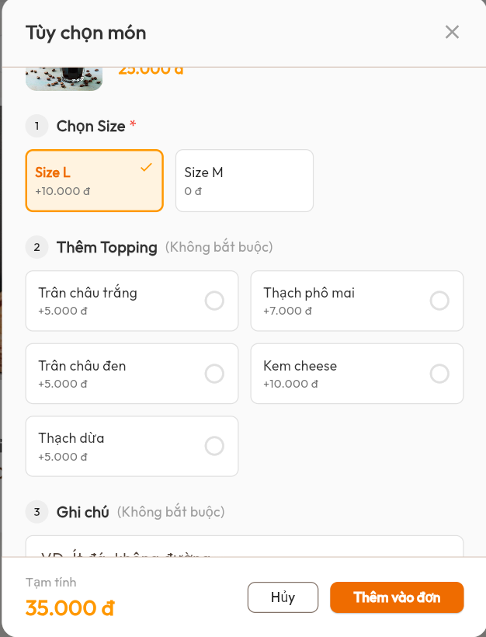

Test Case ID | Mô tả | Quy trình | Điều kiện tiên quyểt | Kết quả mong đợi | Kết quả thực tế | Kết quả |  |  |  |  |  | Chú thích
 |  |  |  |  |  | Vòng 1 |  |  | Vòng 2
 |  |  |  |  |  | Trạng thái | Ngày kiểm tra | Người kiểm tra | Trạng thái | Ngày kiểm tra | Người kiểm tra
GUI_SHOW Tùy chọn món
GUI-TUYCHON01 | Kiểm tra tiêu đề giao diện | Truy cập màn hình Tùy chọn món | Đăng nhập thành công | Hiển thị tiêu đề "Tùy chọn món" | Hiển thị tiêu đề "Tùy chọn món" | Passed | 2026-04-19 | Hà
GUI-TUYCHON02 | [Chọn Size] Label | Truy cập màn hình Tùy chọn món | Đăng nhập thành công | Hiển thị khu vực chọn size | Hiển thị khu vực chọn size | Passed | 2026-04-19 | Hà
GUI-TUYCHON03 | [Size L] Button | Truy cập màn hình Tùy chọn món | Đăng nhập thành công | Hiển thị nút Size L | Hiển thị nút Size L | Passed | 2026-04-19 | Hà
GUI-TUYCHON04 | [Thêm Topping] Label | Truy cập màn hình Tùy chọn món | Đăng nhập thành công | Hiển thị khu vực topping | Hiển thị khu vực topping | Passed | 2026-04-19 | Hà
GUI-TUYCHON05 | [Trân châu trắng] Checkbox | Truy cập màn hình Tùy chọn món | Đăng nhập thành công | Hiển thị topping Trân châu trắng | Hiển thị topping Trân châu trắng | Passed | 2026-04-19 | Hà
GUI-TUYCHON06 | [Ghi chú] Input | Truy cập màn hình Tùy chọn món | Đăng nhập thành công | Hiển thị ô nhập ghi chú | Hiển thị ô nhập ghi chú | Passed | 2026-04-19 | Hà
GUI-TUYCHON07 | [Tạm tính] Label | Truy cập màn hình Tùy chọn món | Đăng nhập thành công | Hiển thị tạm tính đơn hàng | Hiển thị tạm tính đơn hàng | Passed | 2026-04-19 | Hà
GUI-TUYCHON08 | [Hủy] Button | Truy cập màn hình Tùy chọn món | Đăng nhập thành công | Hiển thị nút Hủy | Hiển thị nút Hủy | Passed | 2026-04-19 | Hà
GUI-TUYCHON09 | [Thêm vào đơn] Button | Truy cập màn hình Tùy chọn món | Đăng nhập thành công | Hiển thị nút Thêm vào đơn | Hiển thị nút Thêm vào đơn | Passed | 2026-04-19 | Hà
GUI-TUYCHON10 | [Đóng] Button | Truy cập màn hình Tùy chọn món | Đăng nhập thành công | Hiển thị nút đóng giao diện | Hiển thị nút đóng giao diện | Passed | 2026-04-19 | Hà
FUNCTION_SHOW Tùy chọn món
FUNC-TUYCHON01 | Kiểm tra chọn size món | Chọn size món | Đăng nhập thành công | Chọn size thành công | Chọn size thành công | Passed | 2026-04-19 | Hà
FUNC-TUYCHON02 | Kiểm tra chọn topping | Chọn topping món | Đăng nhập thành công | Thêm topping thành công | Thêm topping thành công | Passed | 2026-04-19 | Hà
FUNC-TUYCHON03 | Kiểm tra bỏ chọn topping | Bỏ chọn topping món | Đăng nhập thành công | Xóa topping khỏi món | Xóa topping khỏi món | Passed | 2026-04-19 | Hà
FUNC-TUYCHON04 | Kiểm tra cập nhật tạm tính | Chọn size và topping | Đăng nhập thành công | Cập nhật đúng giá tạm tính | Cập nhật đúng giá tạm tính | Passed | 2026-04-19 | Hà
FUNC-TUYCHON05 | Kiểm tra nhập ghi chú món | Nhập ghi chú món | Đăng nhập thành công | Cho phép nhập ghi chú | Cho phép nhập ghi chú | Passed | 2026-04-19 | Hà
FUNC-TUYCHON06 | Kiểm tra thêm món vào đơn | 1. Chọn thông tin món 2. Nhấn Thêm vào đơn | Đăng nhập thành công | Thêm món vào đơn hàng thành công | Thêm món vào đơn hàng thành công | Passed | 2026-04-19 | Hà
FUNC-TUYCHON07 | Kiểm tra nút Hủy | Nhấn nút Hủy | Đang ở màn hình Tùy chọn món | Đóng màn hình tùy chọn món | Đóng màn hình tùy chọn món | Passed | 2026-04-19 | Hà
FUNC-TUYCHON08 | Kiểm tra đóng giao diện | Nhấn nút đóng | Đang ở màn hình Tùy chọn món | Đóng màn hình tùy chọn món | Đóng màn hình tùy chọn món | Passed | 2026-04-19 | Hà

Trạm xử lý đơn
Project Name | NGHIÊN CỨU VÀ PHÁT TRIỂN NỀN TẢNG SỐ HOÁ QUY TRÌNH PHỤC VỤ VÀ THANH TOÁN TRONG QUẢN LÝ QUÁN CAFE TÍCH HỢP AI HỖ TRỢ NGƯỜI QUẢN LÝ
Module Code | Trạm xử lý đơn
 | Hoàn thành | Lỗi | Chưa kiểm tra | Bị chặn | Tổng lần kiểm tra
Round 1 | 21 | 0 | 0 | 0 | 21
Round 2 | 0 | 0 | 0 | 0 | 0

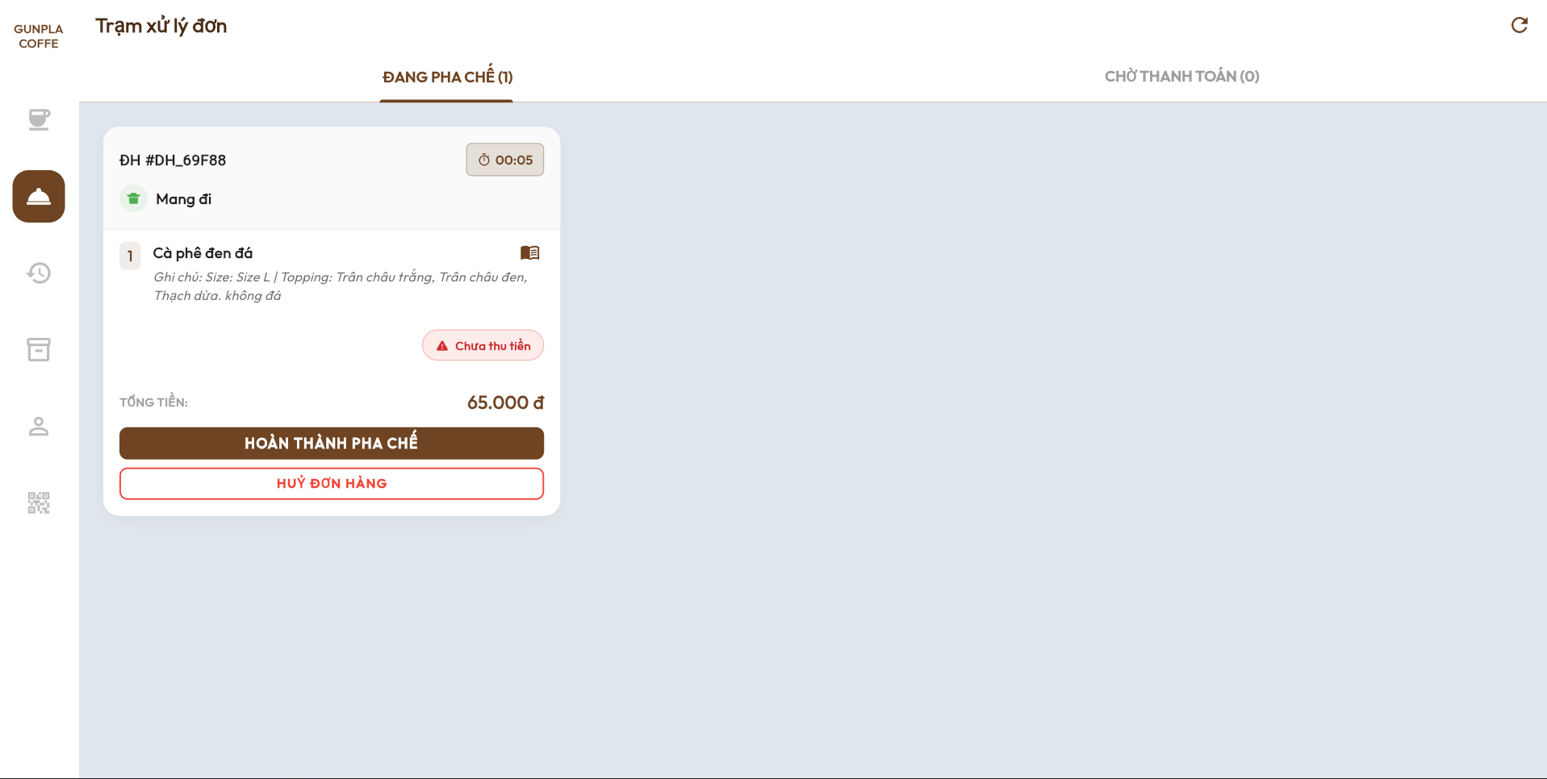

Test Case ID | Mô tả | Quy trình | Điều kiện tiên quyết | Kết quả mong đợi | Kết quả thực tế | Kết quả |  |  |  |  |  | Chú thích
 |  |  |  |  |  | Vòng 1 |  |  | Vòng 2
 |  |  |  |  |  | Trạng thái | Ngày kiểm tra | Người kiểm tra | Trạng thái | Ngày kiểm tra | Người kiểm tra
GUI_SHOW Trạm xử lý đơn
GUI-TRAM01 | Kiểm tra tiêu đề giao diện | Truy cập màn hình Trạm xử lý đơn | Đăng nhập thành công | Hiển thị tiêu đề "Trạm xử lý đơn" | Hiển thị tiêu đề "Trạm xử lý đơn" | Passed | 2026-04-19 | Hà
GUI-TRAM02 | [ĐANG PHA CHẾ] Tab | Truy cập màn hình Trạm xử lý đơn | Đăng nhập thành công | Hiển thị tab ĐANG PHA CHẾ | Hiển thị tab ĐANG PHA CHẾ | Passed | 2026-04-19 | Hà
GUI-TRAM03 | [CHỜ THANH TOÁN] Tab | Truy cập màn hình Trạm xử lý đơn | Đăng nhập thành công | Hiển thị tab CHỜ THANH TOÁN | Hiển thị tab CHỜ THANH TOÁN | Passed | 2026-04-19 | Hà
GUI-TRAM04 | [Mã đơn hàng] Label | Truy cập màn hình Trạm xử lý đơn | Có đơn hàng | Hiển thị mã đơn hàng | Hiển thị mã đơn hàng | Passed | 2026-04-19 | Hà
GUI-TRAM05 | [Mang đi] Label | Truy cập màn hình Trạm xử lý đơn | Có đơn hàng | Hiển thị loại đơn hàng | Hiển thị loại đơn hàng | Passed | 2026-04-19 | Hà
GUI-TRAM06 | [Thời gian xử lý] Label | Truy cập màn hình Trạm xử lý đơn | Có đơn hàng | Hiển thị thời gian xử lý đơn | Hiển thị thời gian xử lý đơn | Passed | 2026-04-19 | Hà
GUI-TRAM07 | [Tên món] Label | Truy cập màn hình Trạm xử lý đơn | Có đơn hàng | Hiển thị tên món | Hiển thị tên món | Passed | 2026-04-19 | Hà
GUI-TRAM08 | [Ghi chú món] Label | Truy cập màn hình Trạm xử lý đơn | Có đơn hàng | Hiển thị ghi chú món | Hiển thị ghi chú món | Passed | 2026-04-19 | Hà
GUI-TRAM09 | [Chưa thu tiền] Label | Truy cập màn hình Trạm xử lý đơn | Có đơn hàng | Hiển thị trạng thái chưa thu tiền | Hiển thị trạng thái chưa thu tiền | Passed | 2026-04-19 | Hà
GUI-TRAM10 | [Tổng tiền] Label | Truy cập màn hình Trạm xử lý đơn | Có đơn hàng | Hiển thị tổng tiền đơn hàng | Hiển thị tổng tiền đơn hàng | Passed | 2026-04-19 | Hà
GUI-TRAM11 | [HOÀN THÀNH PHA CHẾ] Button | Truy cập màn hình Trạm xử lý đơn | Có đơn hàng | Hiển thị nút HOÀN THÀNH PHA CHẾ | Hiển thị nút HOÀN THÀNH PHA CHẾ | Passed | 2026-04-19 | Hà
GUI-TRAM12 | [HỦY ĐƠN HÀNG] Button | Truy cập màn hình Trạm xử lý đơn | Có đơn hàng | Hiển thị nút HỦY ĐƠN HÀNG | Hiển thị nút HỦY ĐƠN HÀNG | Passed | 2026-04-19 | Hà
GUI-TRAM13 | [Làm mới] Button | Truy cập màn hình Trạm xử lý đơn | Đăng nhập thành công | Hiển thị nút làm mới | Hiển thị nút làm mới | Passed | 2026-04-19 | Hà
FUNCTION_SHOW Trạm xử lý đơn
FUNC-TRAM01 | Kiểm tra hiển thị danh sách đơn đang pha chế | Truy cập tab ĐANG PHA CHẾ | Có đơn hàng đang pha chế | Hiển thị danh sách đơn đang pha chế | Hiển thị danh sách đơn đang pha chế | Passed | 2026-04-19 | Hà
FUNC-TRAM02 | Kiểm tra chuyển tab chờ thanh toán | Nhấn tab CHỜ THANH TOÁN | Có đơn hàng | Hiển thị danh sách đơn chờ thanh toán | Hiển thị danh sách đơn chờ thanh toán | Passed | 2026-04-19 | Hà
FUNC-TRAM03 | Kiểm tra hoàn thành pha chế | Nhấn nút HOÀN THÀNH PHA CHẾ | Có đơn hàng đang pha chế | Chuyển đơn sang tab "CHỜ THANH TOÁN" | Chuyển đơn sang tab "CHỜ THANH TOÁN" | Passed | 2026-04-19 | Hà
FUNC-TRAM04 | Kiểm tra hủy đơn hàng | Nhấn nút HỦY ĐƠN HÀNG | Có đơn hàng | Hiển thị màn hình "Xác nhận hủy đơn" | Hiển thị màn hình "Xác nhận hủy đơn" | Passed | 2026-04-19 | Hà
FUNC-TRAM05 | Kiểm tra cập nhật thời gian xử lý | Theo dõi thời gian xử lý đơn | Có đơn hàng đang pha chế | Tự động cập nhật thời gian xử lý | Tự động cập nhật thời gian xử lý | Passed | 2026-04-19 | Hà
FUNC-TRAM06 | Kiểm tra hiển thị ghi chú món | Truy cập đơn hàng | Có ghi chú món | Hiển thị đúng ghi chú món | Hiển thị đúng ghi chú món | Passed | 2026-04-19 | Hà
FUNC-TRAM07 | Kiểm tra hiển thị tổng tiền đơn hàng | Truy cập đơn hàng | Có đơn hàng | Hiển thị đúng tổng tiền đơn hàng | Hiển thị đúng tổng tiền đơn hàng | Passed | 2026-04-19 | Hà
FUNC-TRAM08 | Kiểm tra làm mới danh sách đơn | Nhấn nút làm mới | Đăng nhập thành công | Cập nhật danh sách đơn hàng | Cập nhật danh sách đơn hàng | Passed | 2026-04-19 | Hà

